Arkusz1
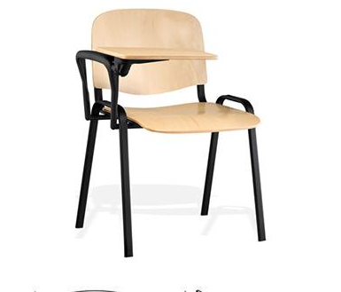
SZCZEGÓŁOWY OPIS PRZEDMIOTU ZAMÓWIENIA |  |  |  |  |  | OSZACOWANIE WARTOŚCI PRZEDMIOTU ZAMÓWIENIA
l.p. | nazwa produktu | opis |  |  | ilość [szt.] | cena jednostkowa netto [zł] | podatek VAT [zł] | cena jednostkowa brutto [zł] | wartość ogółem netto [zł] | wartość ogółem brutto [zł]
1 | Krzesło konferencyjne z pulpitem | całkowita wysokość: 82 cm | 470 |  | 130 |  | 0.00 zł | 0.00 zł | 0.00 zł | 0.00 zł
 |  | siedzisko: 42 x 47 cm | 820
 |  | oparcie: 37 x 48 cm | 545
 |  | szerokość krzesła : 54,5 cm | 425
 |  | metalowy stelaż - kolor czarny • profilowana sklejka bukowa • grubość sklejki: 9-10 mm • sklejka w kolorze:buk • dolne stopki • pulpit ze sklejki w kolorze: buk • do produkcji stosujemy tylko polskie półprodukty

 |  | gwarancja min. 24 miesiące
 |  | kolor jasny - stelaż czarny malowany |  | zdjęcie poglądowe - źródło: https://allegro.pl/oferta/krzeslo-krzesla-iso-wood-pulpit-sklejka-9842035918
 |  | produkt nowy pełnowartościowy
 | UWAGA: | w cenie dostawa wraz z rozładunkiem we skazane miejsce, dostawa do 62-800 Kalisz ul. Wrocławska 193-195

